Sheet1
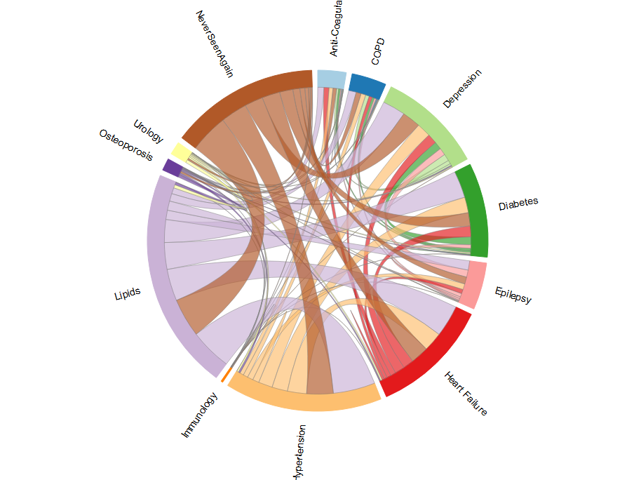
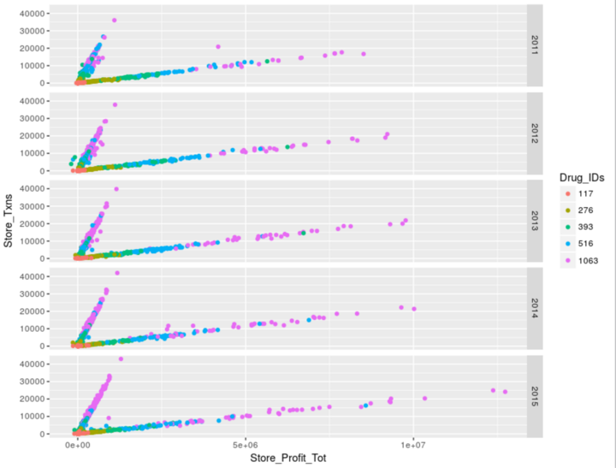
1 | 种族，生活饮食习惯 | ABS
2 | 处方text mining
3 | 处方药品组合
4 | 药品先后顺序、次数、间隔、计量
5 | 政府补贴
6 | Ingredient text mining
7 | 生产商信息

